ユーザー一覧(管理者権限)
プロジェクト名 |  |  |  | システム名 |  |  | 画面レイアウト設計書 |  |  |  |  |  |  |  | 作成者 | 作成日 |  | 更新者 | 更新日
13期12月対応 |  |  |  | LMS学習管理システム |  |  | ユーザー一覧(管理者権限) |  |  |  |  |  |  |  | 寺岡 | 2017-10-11 |  | 高橋大 | 2019-11-14

 | 画面イメージ
 |  | 検索条件
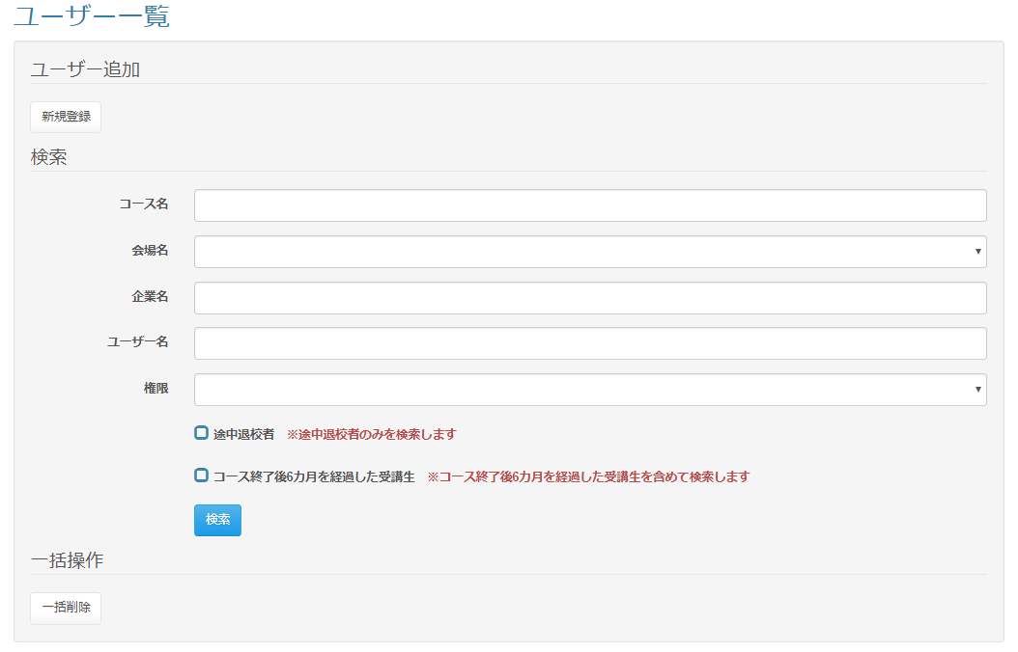

 |  | 一括削除ボタン押下時のアラートダイアログ
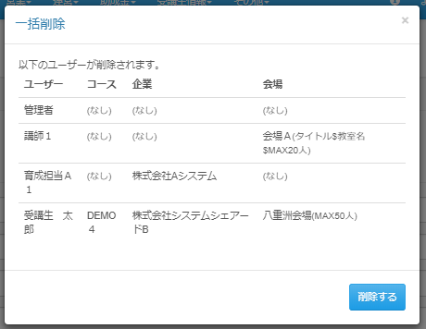

 |  | 一覧表示
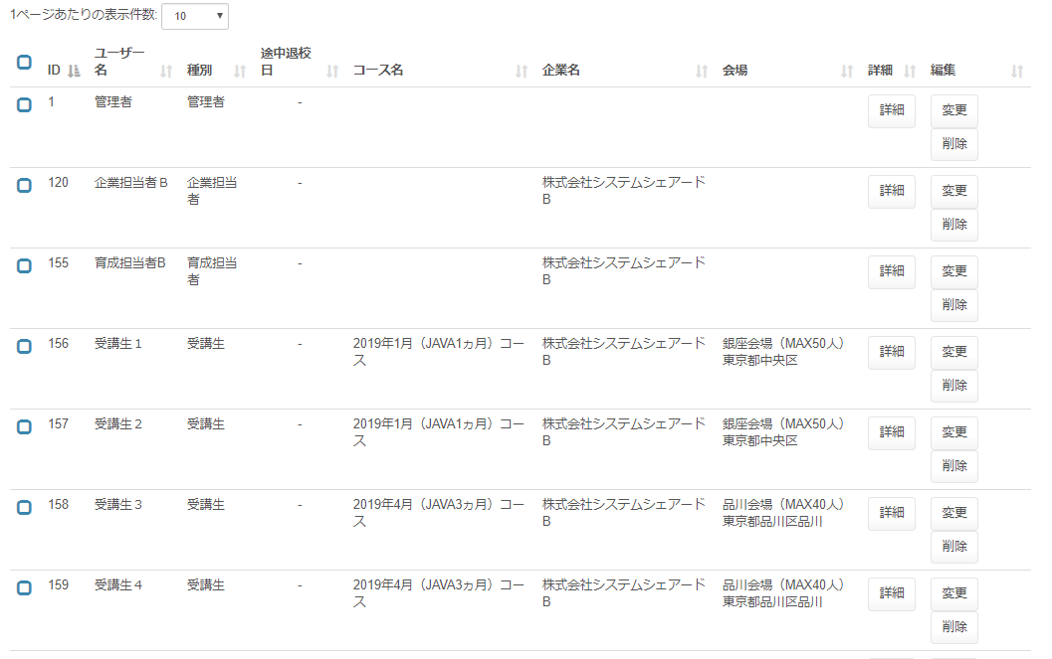

 | 出力仕様
 | No |  | 項目名 |  | データ元 |  |  |  |  |  |  |  | 備考
 |  |  |  |  | テーブル名 |  |  |  | フィールド
 | 検索条件
 | 1 |  | コース名 |  | m_course |  |  |  | course_name |  |  |  | データリスト
 | 2 |  | 会場名 |  | m_place |  |  |  | place_name |  |  |  | データリスト
 | 3 |  | 企業名 |  | m_company |  |  |  | company_name |  |  |  | データリスト
 | 4 |  | 権限 |  |  |  |  |  | code
 | 5 |  | コース終了後{pastTime}を経過した受講生 |  | - |  |  |  | - |  |  |  | {pastTime}は設定ファイルから取得

 | 6 |  | ※コース終了後{pastTime}を経過した受講生を含めて検索します |  | - |  |  |  | - |  |  |  | {pastTime}は設定ファイルから取得

 | ユーザー一覧
 | 1 |  | ID |  | m_user |  |  |  | user_id
 | 2 |  | ユーザー名 |  | m_user |  |  |  | user_name
 | 3 |  | 種別 |  | m_lms_user |  |  |  | role
 | 4 |  | 途中退校日 |  | m_user |  |  |  | leave_date |  |  |  | YYYY年M月D日 ※途中退校していない場合は" - "を表示
 | 5 |  | コース名 |  | m_course |  |  |  | course_name
 | 6 |  | 企業名 |  | m_company |  |  |  | company_name
 | 7 |  | 会場 |  | m_place |  |  |  | place_name |  |  |  | 会場名 + ( 会場備考 ) + 会場住所
 |  |  |  |  | m_place |  |  |  | place_note
 |  |  |  |  | m_place |  |  |  | place_description

 | ◆『新規登録』押下時

 | 入力仕様
 | No |  | 項目名 | 物理名 |  | コントロール |  | 必須 |  | 桁数 | 最小値 | 最大値 |  | 属性 |  |  | 備考
 | 1 |  | 新規登録 | - |  | リンク |  | - |  | - | - | - |  | /user/regist/menu

 | ◆『検索』押下時

 | 入力仕様
 | No |  | 項目名 | 物理名 |  | コントロール |  | 必須 |  | 桁数 | 最小値 | 最大値 |  | 属性 |  |  | 備考
 | 1 |  | コース名 | courseName |  | テキストボックス |  | - |  | - | - | - |  | /user/delete/bulk |  |  | データリスト
 | 2 |  | 会場ID | placeId |  | セレクトボックス |  | - |  | - | - | - |  | 半角数字
 | 3 |  | 企業名 | companyName |  | テキストボックス |  | - |  | - | - | - |  |  |  |  | データリスト
 | 4 |  | ユーザー名 | userName |  | テキストボックス |  | - |  | - | - | -
 | 5 |  | 権限 | role |  | セレクトボックス |  | - |  | - | - | -
 | 6 |  | 途中退校者 | leaveFlg |  | チェックボックス |  | - |  | - | - | - |  |  |  |  | チェック無（デフォルト）：全検索 チェック有：途中退校者のみ検索

 | 7 |  | コース終了後{pastTime}を経過した受講生 | pastStudentFlg |  | チェックボックス |  | - |  | - | - | - |  |  |  |  | チェック無（デフォルト）：コースの閉講日から{pastTime}を過ぎた受講生は検索しない チェック有：コースの閉講日から{pastTime}を過ぎた受講生を含めて検索する

 | 8 |  | 検索 | - |  | 送信ボタン |  | - |  | - | - | - |  | search

 | その他 入力仕様
 | No |  | 項目名 | エラー条件 |  |  |  |  | 挙動 |  |  |  |  |  | エラー文
 | 1 |  | 会場ID | 会場IDに値が入っている場合かつ会場IDが""でない場合かつ会場IDが整数でない場合(会場IDがnullでない場合かつ会場IDが""でない場合かつ会場IDが整数でない場合) |  |  |  |  | エラー文を表示 |  |  |  |  |  | 会場名が不正です。

 | ◆『詳細』押下時

 | 入力仕様
 | No |  | 項目名 | 物理名 |  | コントロール |  | 必須 |  | 桁数 | 最小値 | 最大値 |  | 属性 |  |  | 備考
 | 1 |  | 詳細 | - |  | 送信ボタン |  | - |  | - | - | - |  | /user/detail
 | 2 |  | LMSユーザーID | lmsUserId |  | hidden |  | 〇 |  | - | - | - |  | 半角数字

 | その他 入力仕様
 | No |  | 項目名 | エラー条件 |  |  |  |  | 挙動 |  |  |  |  |  | エラー文
 | 1 |  | LMSユーザーID | LMSユーザーIDと一致するデータが無い場合 |  |  |  |  | 不正アクセス画面に遷移 |  |  |  |  |  | -

 | ◆『変更』押下時

 | 入力仕様
 | No |  | 項目名 | 物理名 |  | コントロール |  | 必須 |  | 桁数 | 最小値 | 最大値 |  | 属性 |  |  | 備考
 | 1 |  | 変更 | - |  | 送信ボタン |  | - |  | - | - | - |  | /user/update
 | 2 |  | LMSユーザーID | lmsUserId |  | hidden |  | 〇 |  | - | - | - |  | 半角数字

 | その他 入力仕様
 | No |  | 項目名 | エラー条件 |  |  |  |  | 挙動 |  |  |  |  |  | エラー文
 | 1 |  | LMSユーザーID | LMSユーザーIDと一致するデータが無い場合 |  |  |  |  | 不正アクセス画面に遷移 |  |  |  |  |  | -

 | ◆『削除』押下時

 | 入力仕様
 | No |  | 項目名 | 物理名 |  | コントロール |  | 必須 |  | 桁数 | 最小値 | 最大値 |  | 属性 |  |  | 備考
 | 1 |  | 削除 | - |  | 送信ボタン |  | - |  | - | - | - |  | /user/delete/complete
 |  |  |  |  |  |  |  |  |  |  |  |  |  | /assign/update/index?placeAssignId= |  |  | 受講生ユーザ削除の場合、見積を修正させる
 | 2 |  | LMSユーザーID | lmsUserId |  | hidden |  | 〇 |  | - | - | - |  | 半角数字
 | 3 |  | コースID | courseId |  | hidden |  | 〇 |  | - | - | - |  | 半角数字
 | 4 |  | 会場ID | placeId |  | hidden |  | 〇 |  | - | - | - |  | 半角数字
 | 5 |  | 企業ID | companyId |  | hidden |  | 〇 |  | - | - | - |  | 半角数字
 | 6 |  | ユーザー名 | userName |  | hidden |  | 〇 |  | - | - | - |  | 半角数字
 | 7 |  | ロール | role |  | hidden |  | 〇 |  | - | - | - |  | 半角数字

 | その他 入力仕様
 | No |  | 項目名 | エラー条件 |  |  |  |  | 挙動 |  |  |  |  |  | エラー文
 | 1 |  | LMSユーザーID | LMSユーザーIDと一致するデータが無いまたはLMSユーザーIDがシステム管理者の場合 |  |  |  |  | エラー文を表示 |  |  |  |  |  | システム管理者は削除できません。

 | 2 |  |  | LMSユーザーIDがログインユーザーのLMSユーザーIDと一致する場合 |  |  |  |  | エラー文を表示 |  |  |  |  |  | ログインしているユーザーは削除できません。

 | 3 |  |  | 1～2でエラーがある場合 |  |  |  |  | エラー文を表示 |  |  |  |  |  | エラーがあります。

 | ◆『一括削除』押下時

 | 入力仕様
 | No |  | 項目名 | 物理名 |  | コントロール |  | 必須 |  | 桁数 | 最小値 | 最大値 |  | 属性 |  |  | 備考
 | 1 |  | 削除 | - |  | 送信ボタン |  | - |  | - | - | - |  | /user/delete/bulk
 | 2 |  | ロール | role |  | hidden |  | 〇 |  | - | - | - |  | 半角数字
 | 3 |  | コースID | courseId |  | hidden |  | 〇 |  | - | - | - |  | 半角数字
 | 4 |  | 会場ID | placeId |  | hidden |  | 〇 |  | - | - | - |  | 半角数字
 | 5 |  | 企業ID | companyId |  | hidden |  | 〇 |  | - | - | - |  | 半角数字
 | 6 |  | ユーザー名 | userName |  | hidden |  | 〇 |  | - | - | - |  | 半角数字

 | その他 入力仕様
 | No |  | 項目名 | エラー条件 |  |  |  |  | 挙動 |  |  |  |  |  | エラー文
 | 1 |  | LMSユーザーID | LMSユーザーIDリストが空の場合 |  |  |  |  |  |  |  |  |  |  | 不正な操作が行われました。
 | 2 |  |  | LMSユーザーIDと一致するデータが無いまたはLMSユーザーIDがシステム管理者の場合 |  |  |  |  | エラー文を表示 |  |  |  |  |  | システム管理者は削除できません。

 | 3 |  |  | LMSユーザーIDがログインユーザーのLMSユーザーIDと一致する場合 |  |  |  |  | エラー文を表示 |  |  |  |  |  | ログインしているユーザーは削除できません。

 | 4 |  |  | 1～2でエラーがある場合 |  |  |  |  | エラー文を表示 |  |  |  |  |  | エラーがあります。

ユーザー一覧(企業担当者権限)
プロジェクト名 |  |  | システム名 |  |  | 画面レイアウト設計書 |  |  |  |  |  |  |  | 作成者 | 作成日 |  | 更新者 | 更新日
13期12月対応 |  |  | LMS学習管理システム |  |  | ユーザー一覧(企業担当者権限) |  |  |  |  |  |  |  | 寺岡 | 2017-11-02 |  | 櫻井 | 2019-02-18

 | 画面イメージ
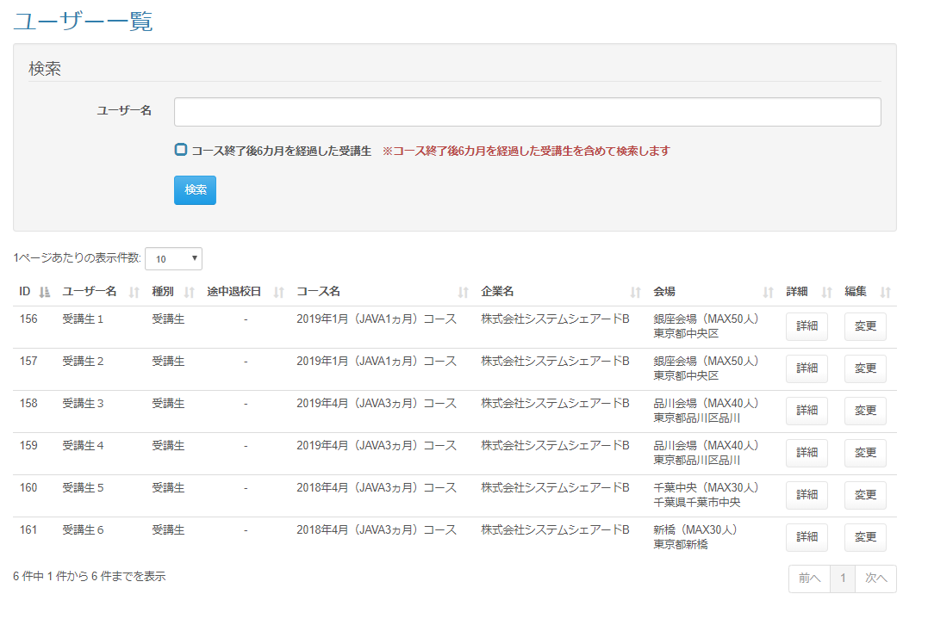

 |  |  |  |  |  |  | 「ユーザー一覧画面(企業担当者権限)」シート １．「出力仕様：ユーザー一覧」の「項目名：途中退校日」を追加 ２．新レイアウトに統一 「ユーザー一覧画面(講師権限)」シート １．「出力仕様：ユーザー一覧」の「項目名：途中退校日」を追加 ２．新レイアウトに統一 「ユーザー一覧画面(管理者権限)」シート １．「出力仕様：ユーザー一覧」の「項目名：途中退校日」を追加 ２．新レイアウトに統一 ３．「◆『検索』押下時：入力仕様」の「項目名：途中退校日」を追加 「ユーザー一覧画面(育成担当者権限)」シート １．「出力仕様：ユーザー一覧」の「項目名：途中退校日」を追加 ２．新レイアウトに統一

 | 出力仕様
 | No | 項目名 |  | データ元 |  |  |  |  |  |  |  | 備考
 |  |  |  | テーブル名 |  |  |  | フィールド
 | 検索条件
 | 1 | コース終了後{pastTime}を経過した受講生 |  | - |  |  |  | - |  |  |  | {pastTime}は設定ファイルから取得

 | 2 | ※コース終了後{pastTime}を経過した受講生を含めて検索します |  | - |  |  |  | - |  |  |  | {pastTime}は設定ファイルから取得

 | ユーザー一覧
 | 1 | ID |  | m_user |  |  |  | user_id
 | 2 | ユーザー名 |  | m_user |  |  |  | user_name
 | 3 | 種別 |  | m_lms_user |  |  |  | role
 | 4 | 途中退校日 |  | m_user |  |  |  | leave_date |  |  |  | YYYY年M月D日 ※途中退校していない場合は" - "を表示
 | 5 | コース名 |  | m_course |  |  |  | course_name
 | 6 | 企業名 |  | m_company |  |  |  | company_name
 | 7 | 会場 |  | m_place |  |  |  | place_name |  |  |  | 会場名 + ( 会場備考 ) + 会場住所
 |  |  |  | m_place |  |  |  | place_note
 |  |  |  | m_place |  |  |  | place_description

 | ◆『検索』ボタン押下時

 | 入力仕様
 | No | 項目名 | 物理名 |  | コントロール |  | 必須 |  | 桁数 | 最小値 | 最大値 |  | 属性 |  |  | 備考
 | 1 | ユーザー名 | userName |  | テキストボックス |  | - |  | - | - | -
 | 2 | コース終了後{pastTime}を経過した受講生 | pastStudentFlg |  | チェックボックス |  | - |  | - | - | - |  |  |  |  | チェック無（デフォルト）：コースの閉講日から{pastTime}を過ぎた受講生は検索しない チェック有：コースの閉講日から{pastTime}を過ぎた受講生を含めて検索する

 | 3 | 検索 | - |  | 送信ボタン |  | - |  | - | - | - |  | search

 | その他 入力仕様
 | No | 項目名 | エラー条件 |  |  |  |  | 挙動 |  |  |  |  |  | エラー文
 | 1 | 会場ID | 会場IDに値が入っている場合かつ会場IDが""でない場合かつ会場IDが整数でない場合(会場IDがnullでない場合かつ会場IDが""でない場合かつ会場IDが整数でない場合) |  |  |  |  | エラー文を表示 |  |  |  |  |  | 会場名が不正です。

 | ◆『詳細』押下時

ユーザー一覧(育成担当者権限)
プロジェクト名 |  |  | システム名 |  |  | 画面レイアウト設計書 |  |  |  |  |  |  |  | 作成者 | 作成日 |  | 更新者 | 更新日
13期12月対応 |  |  | LMS学習管理システム |  |  | ユーザー一覧(育成担当者権限) |  |  |  |  |  |  |  | 寺岡 | 2017-11-01 |  | 櫻井 | 2019-02-18

 | 画面イメージ
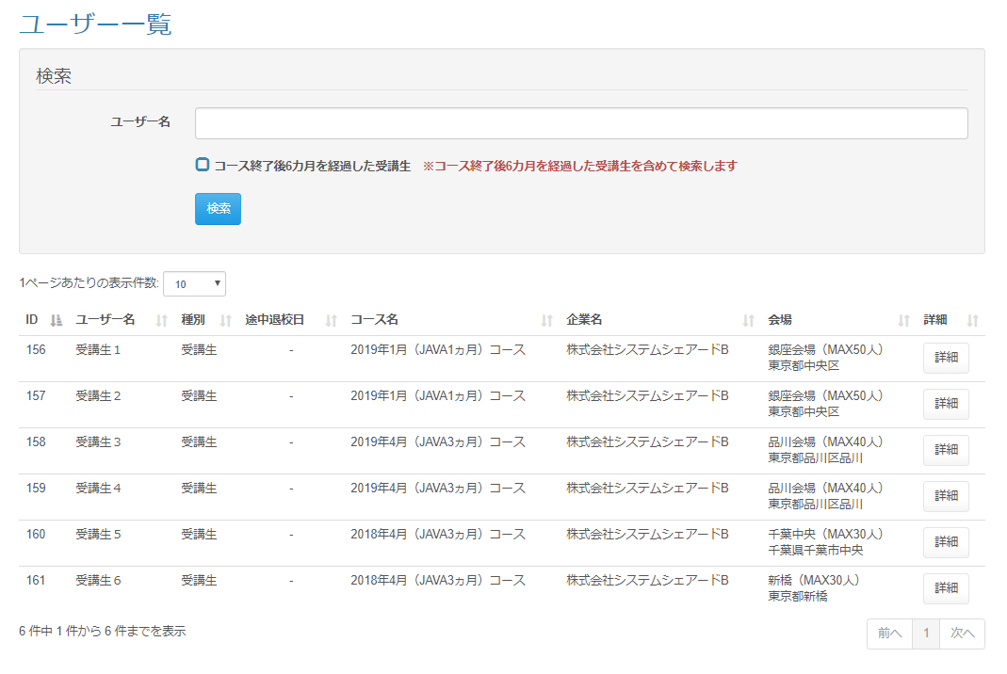

 | 出力仕様
 | No | 項目名 |  | データ元 |  |  |  |  |  |  |  | 備考
 |  |  |  | テーブル名 |  |  |  | フィールド
 | 検索条件
 | 1 | コース終了後{pastTime}を経過した受講生 |  | - |  |  |  | - |  |  |  | {pastTime}は設定ファイルから取得

 | 2 | ※コース終了後{pastTime}を経過した受講生を含めて検索します |  | - |  |  |  | - |  |  |  | {pastTime}は設定ファイルから取得

 | ユーザー一覧
 | 1 | ID |  | m_user |  |  |  | user_id
 | 2 | ユーザー名 |  | m_user |  |  |  | user_name
 | 3 | 種別 |  | m_lms_user |  |  |  | role
 | 4 | 途中退校日 |  | m_user |  |  |  | leave_date |  |  |  | YYYY年M月D日 ※途中退校していない場合は" - "を表示
 | 5 | コース名 |  | m_course |  |  |  | course_name
 | 6 | 企業名 |  | m_company |  |  |  | company_name
 | 7 | 会場 |  | m_place |  |  |  | place_name |  |  |  | 会場名 + ( 会場備考 ) + 会場住所
 |  |  |  | m_place |  |  |  | place_note
 |  |  |  | m_place |  |  |  | place_description

 | ◆『検索』ボタン押下時

 | 入力仕様
 | No | 項目名 | 物理名 |  | コントロール |  | 必須 |  | 桁数 | 最小値 | 最大値 |  | 属性 |  |  | 備考
 | 1 | ユーザー名 | userName |  | テキストボックス |  | - |  | - | - | -
 | 2 | コース終了後{pastTime}を経過した受講生 | pastStudentFlg |  | チェックボックス |  | - |  | - | - | - |  |  |  |  | チェック無（デフォルト）：コースの閉講日から{pastTime}を過ぎた受講生は検索しない チェック有：コースの閉講日から{pastTime}を過ぎた受講生を含めて検索する

 | 3 | 検索 | - |  | 送信ボタン |  | - |  | - | - | - |  | search

 | その他 入力仕様
 | No | 項目名 | エラー条件 |  |  |  |  | 挙動 |  |  |  |  |  | エラー文
 | 1 | 会場ID | 会場IDに値が入っている場合かつ会場IDが""でない場合かつ会場IDが整数でない場合(会場IDがnullでない場合かつ会場IDが""でない場合かつ会場IDが整数でない場合) |  |  |  |  | エラー文を表示 |  |  |  |  |  | 会場名が不正です。

 | ◆『詳細』押下時

ユーザー一覧(講師権限)
プロジェクト名 |  |  |  | システム名 |  | 画面レイアウト設計書 |  |  |  |  |  |  |  | 作成者 | 作成日 |  | 更新者 | 更新日
13期12月対応 |  |  |  | LMS学習管理システム |  | ユーザー一覧(講師権限) |  |  |  |  |  |  |  | 髙野 | 2017-11-07 |  | 本江 | 2018-02-02

 | 画面イメージ
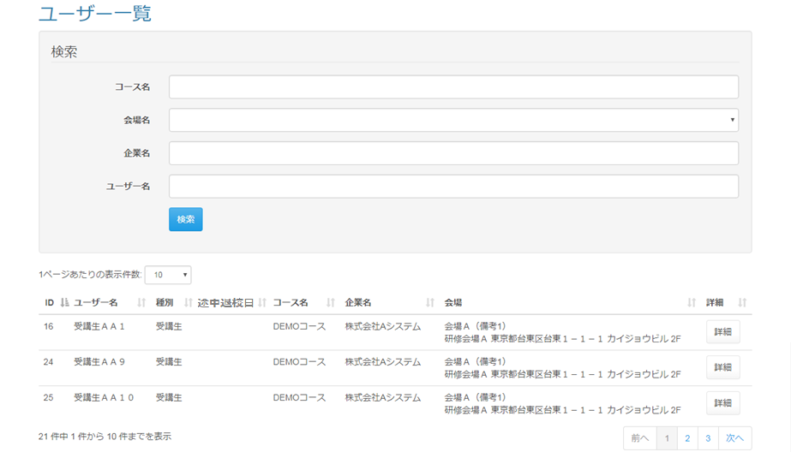

 |  |  |  |  |  |  |  | 「ユーザー一覧画面(企業担当者権限)」シート １．「出力仕様：ユーザー一覧」の「項目名：途中退校日」を追加 ２．新レイアウトに統一 「ユーザー一覧画面(講師権限)」シート １．「出力仕様：ユーザー一覧」の「項目名：途中退校日」を追加 ２．新レイアウトに統一 「ユーザー一覧画面(管理者権限)」シート １．「出力仕様：ユーザー一覧」の「項目名：途中退校日」を追加 ２．新レイアウトに統一 ３．「◆『検索』押下時：入力仕様」の「項目名：途中退校日」を追加 「ユーザー一覧画面(育成担当者権限)」シート １．「出力仕様：ユーザー一覧」の「項目名：途中退校日」を追加 ２．新レイアウトに統一

 | 出力仕様
 | No | 項目名 |  |  | データ元 |  |  |  |  | 備考
 |  |  |  |  | テーブル名 |  |  | フィールド
 | ユーザー一覧
 | 1 | ID
 | 2 | ユーザー名
 | 3 | 種別
 | 4 | 途中退校日 |  |  | m_user |  |  | leave_date |  | YYYY年M月D日 ※途中退校していない場合は" - "を表示
 | 5 | コース名
 | 6 | 企業名
 | 7 | 会場

 | 8 | 詳細

 | ◆『検索』押下時

 | 入力仕様
 | No | 項目名 |  |  | 物理名 |  | コントロール |  | 必須 | 桁数 | 最大値 | 最小値 |  | 属性 |  | 備考
 | 1 | コース名 |  |  | courseName |  | テキストボックス |  |  |  |  |  |  | /user/delete/bulk |  | データリスト
 | 2 | 会場ID |  |  | placeId |  | セレクトボックス
 | 3 | 企業名 |  |  | companyName |  | セレクトボックス |  |  |  |  |  |  |  |  | データリスト
 | 4 | ユーザー名 |  |  | userName |  | セレクトボックス
 | 5 | 検索 |  |  | - |  |  |  | - | - | - | -

 | その他 入力仕様
 | No | 項目名 | エラー条件 |  |  |  |  | 挙動 |  |  |  |  | エラー文
 | 1 | 会場ID | 会場が選択されているかつ、会場IDが整数でない場合(会場IDがnullでない、かつ会場IDが空文字でない場合かつ、会場IDが整数でない場合) |  |  |  |  | エラー文が表示される。 |  |  |  |  | 会場名が不正です。

 | ◆『詳細』押下時

 | 入力仕様
 | No | 項目名 |  |  | 物理名 |  | コントロール |  | 必須 | 桁数 | 最大値 | 最小値 |  | 属性 |  | 備考
 | 1 | 詳細 |  |  | - |  | 送信ボタン |  | - | - | - | - |  | /user/detail

 | その他 入力仕様
 | No | 項目名 | エラー条件 |  |  |  |  | 挙動 |  |  |  |  | エラー文
 | 1 | LMSユーザーID | LMSユーザーIDが整数でない場合 |  |  |  |  | 不正アクセス画面に遷移する。 |  |  |  |  | -
 | 2 |  | LMSユーザーIDと一致するデータが無い場合(LMSユーザーIDと一致するデータがnullの場合)

